баг репорт
ID | Заголовок | предусловие | шаги | ожидаемый результат | фактический результат | скрины | priority | Severity | окружение
BR-1 | изображение в "Карусели" при прокрутке отсутсвует | пользователь находится на сайте ""Собаседник", на главнойю страницу, в раздел "Карусель" | 1. прокрутить изображение вправо/ влево | все изображения отображаются | одно изображение не отображается |  | low | minor | Windows 11,процессор x64, Google Chrome,Версия 112.0.5615.138

BR -2 | файл прикрепленный в форме "Спросите нас о собачках" не может бать просмотрен | пользователь находится на сайте ""Собаседник", на странице,"О нас" в форме "бронирование питомца" | 1. нажать кнопку "выбрать файл" | файл прекреплен и доступен для просмотра | файл прикреплен, не доступен для просмотра | нет кнопки для просмотра файла | medium | minor | Windows 11,процессор x64, Google Chrome,Версия 112.0.5615.138
 |  |  | 2. прикрепить файл

BR -3 | Плейсхолдер в поле дата в форме "Бронирования питомца" не скрывается при заполнении | зайти в форму "Бронирование питомца" на странице "О нас" | 1.навести курсор на поле "Когда хотите забрать?" | курсор встает в начале поля | курсор встает не в начале поля |  | low | minor | Windows 11,процессор x64, Google Chrome,Версия 112.0.5615.138
 |  |  |  | плейсхолдер скрывается при заполнении поля | плейсхолдер не скрывается при заполнении поля
 |  |  | 2. заполнить поле
BR -4 | ошибка отправки формы в футуре в форме "Подпишитесь на рассылку лучших фотографий" | зайти в форму "Подпишитесь на рассылку лучших фотографий" в футуре сайта "Собаседник" | 1. заполнить поля email валидными данными | форма отправляется | форма не отправляется |  | low | minor | Windows 11,процессор x64, Google Chrome,Версия 112.0.5615.138

 |  |  | 2. нажать кнопку отправить
BR -5 | ТАБ "Советы" в хедере не активен при переключении | 1. зайти на сайт "Собаседник", главная страница | 2. Кликнуть левой клавишей кнопки мыши на таб "Советы" | происходит пререход на страницу "Советы" | переход на страницу "Советы" не происходит, таб не активен |  | low | minor | Windows 11,процессор x64, Google Chrome,Версия 112.0.5615.138

BR -6 | фунция онлайн оплаты товара в корзине при оформлении заказа не работает | зайти на страницу "Магазин" сайта ""Собаседник | 1. выбрать товар | после подтверждения оформления происходит переход для оплаты товара на сайт банка | после подтверждения оформления не происходит переход для оплаты товара на сайт банка |  | medium | major | Windows 11,процессор x64, Google Chrome,Версия 112.0.5615.138
 |  |  | 2. добавить товар в корзину
 |  |  | 3.заполнить форму
 |  |  | 4 быбрать способ оплаты
 |  |  | 5.выбрать способ доставки
BR -7 | плейсхолдеры на сайте не имееют единого стиля и языка | зайти на сайт "Собаседник" форма "Бронирование питомца" | проверить плейсхолдеры на сайте | все плейсхолдеры имеют единый стиль и язык | плейсxолдеры отличается по стилю и языку | 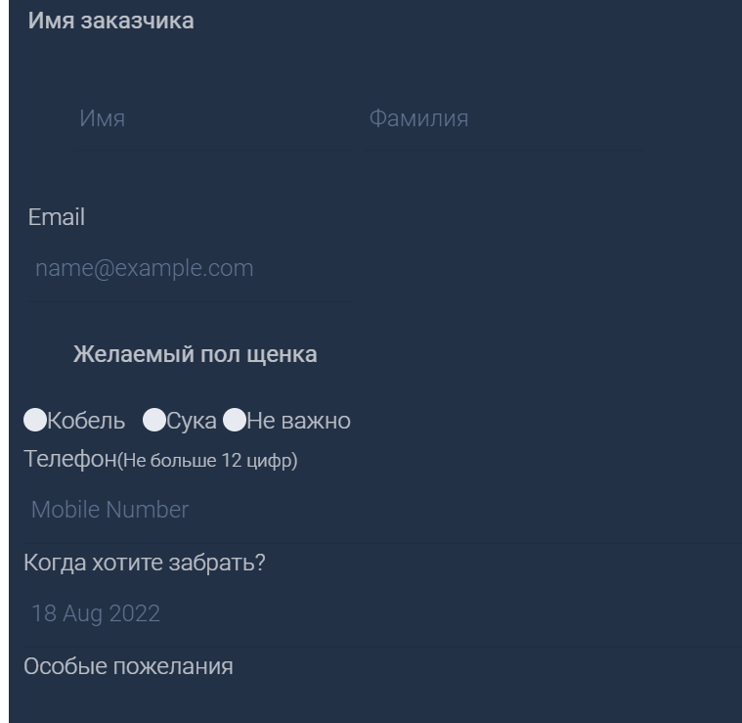 | low | minor | Windows 11,процессор x64, Google Chrome,Версия 112.0.5615.138
BR -8 | поле с плейсхолдером "выберите город" в форме "Бронирование питомца" не активено | зайти на сайт "Собаседник" форма "Бронирование питомца" | 1. кликнуть левой кнопкой мыши на поле с плейсхолдером "Выберите город" | поле активно | поле не активно |  | low | minor | Windows 11,процессор x64, Google Chrome,Версия 112.0.5615.138
BR -9 | блок "сортировка" на страницк "Магазин" не вмещает текст в поля блока | зайти на страницу "Магазин" сайта ""Собаседник | 1.зайти на страницу "магазин" через DevTools | текст не выходит за границы блока | текст выходит за границы блока |  | low | minor | Windows 11,процессор x64, Google Chrome,Версия 112.0.5615.138
 |  |  | 2.проверить размер блока

